Лист1
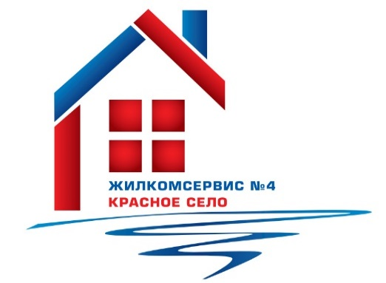

 |  | Выполнение адресной программы
 |  | по ремонту кровли жилых домов
 |  | в 2021 году

№ п/п | Адрес | Объем работ (м2)
1 | Красногородская ул., д. 15 | 10
2 | Красногородская ул., д. 17 к.2 | 6.3
3 | Кингисеппское шоссе, д. 6, лит.А | 2.5
4 | Кингисеппское шоссе, д. 8, лит.А | 3
5 | Кингисеппское шоссе, д. 10 к.1, лит.А | 6
6 | ул. Нарвская, д. 12, лит.А | 3.2
7 | ул. Октябрьская, д. 15, лит.А | 0.4
8 | Красносельское шоссе, д. 46 к.2, лит.А | 6
9 | ул. Политрука Пасечника, д. 8 к.2, лит.А | 72
10 | ул. Политрука Пасечника, д. 11 к.3, лит.А | 28
 | ИТОГО: | 137.4

